Лист1
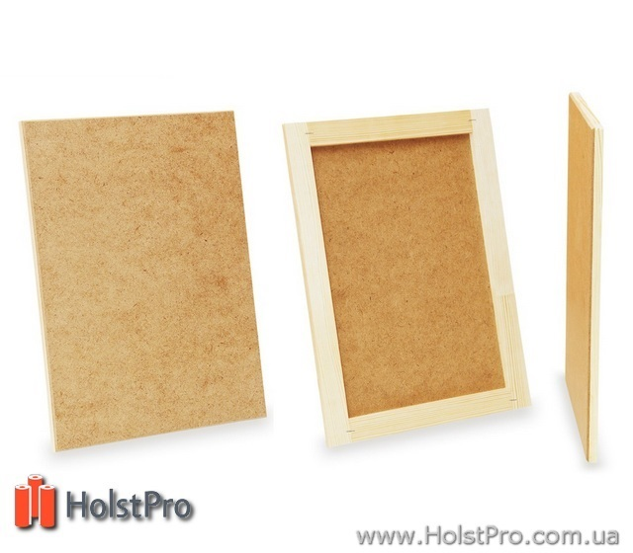
 |  | Тел1.: +38(093) 099-0110 |  | Тел2.: +38(098) 098-0110
 |  | sale@holstpro.com.ua |  | http://holstpro.com.ua
Планшеты, ДВП на подрамнике. Для рисунка и живописи. Украина.
№ | Размер, (см), Подрамник + ДВП | Розница. Цена за 1 шт/грн | Цена при заказе от 2 до 5 шт/грн | Цена при заказе от 5 до 10 шт/грн | Цена при заказе от 10 шт/грн
1 | Планшет ДВП, 20*20 см | 25 | 21 | 18 | 15
2 | Планшет ДВП, 20*30 см | 30 | 27 | 23 | 21
3 | Планшет ДВП, 30*30 см | 34 | 30 | 28 | 23
4 | Планшет ДВП, 30*40 см | 39.98 | 34 | 31 | 26
5 | Планшет ДВП, 30*50 см | 45 | 40 | 37 | 29.5
6 | Планшет ДВП, 40*40 см | 46 | 41 | 38 | 29.98
7 | Планшет ДВП, 40*50 см | 52 | 49 | 43 | 32
8 | Планшет ДВП, 40*60 см | 58 | 55 | 48 | 35
9 | Планшет ДВП, 45*90 см | 79.8 | 74 | 65 | 51
10 | Планшет ДВП, 50*50 см | 58 | 55 | 45 | 37
11 | Планшет ДВП, 50*60 см | 77 | 70 | 62 | 49.98
12 | Планшет ДВП, 50*70 см | 82 | 75 | 67 | 52
13 | Планшет ДВП, 55*75 см | 89.98 | 80 | 71 | 59.98
14 | Планшет ДВП, 60*100 см | 118 | 99 | 86 | 78
15 | Планшет ДВП, 60*120 см | 129 | 110 | 98 | 88
16 | Планшет ДВП, 60*60 см | 79.8 | 71 | 65 | 52
17 | Планшет ДВП, 60*70 см | 89.7 | 80 | 72 | 59.98
18 | Планшет ДВП, 60*80 см | 99 | 89 | 79 | 62
19 | Планшет ДВП, 60*90 см | 109 | 95 | 81 | 68
20 | Планшет ДВП, 70*100 см | 128 | 112 | 95 | 81

